Sheet1
■前提要素

プレイヤーと敵が存在し、それぞれの行動を調整することで、バトルの原型を作り上げる事が目的です

■ステータス関連

プレイヤー、敵ともに共通で以下ステータスを持つようにする

項目 |  | 形式 |  | 最小 |  | 最大 |  | 内容
名前 |  | 文字列 |  | 1 |  | 20 |  | キャラの名称
HP |  | 値 |  | 1 |  | 9999 |  | ヘルス管理用
攻撃力 |  | 値 |  | 1 |  | 9999 |  | 与ダメージ計算用
防御力 |  | 値 |  | 1 |  | 9999 |  | 被ダメージ計算用
体力 |  | 値 |  | 1 |  | 9999 |  | スタミナ管理用
活力 |  | 値 |  | 1 |  | 9999 |  | スタミナの回復速度用

■戦闘計算

【与ダメージ計算】

 | プレイヤー攻撃力+(1*N)-敵防御力

 | N=スキルの威力
 | ※項目上威力に分類する

【被ダメージ計算】

 | 敵攻撃力-プレイヤー防御力+（1*N）

 | N＝ガード時の防御力補正値。非ガード時は常に0
 | ※項目上威力に分類する

■スキルあれこれ

項目名 |  |  | 形式 |  | 最小 |  | 最大 |  | 内容
スキルid |  |  | 値 |  | 1 |  | 99999 |  | 分類用のid
スキル名 |  |  | 文字列 |  | 1 |  | 20 |  | スキル分別用の値
ファイル名 |  |  | 文字列 |  | - |  | - |  | スキル各種のアニメーションファイル名 |  | ※Unityの仕組み上何にあたるか相談
威力 |  |  | 値 |  | 1 |  | 9999 |  | スキルの威力などの計算に使用
消費スタミナ |  |  | 値 |  | 1 |  | 9999 |  | スキル発動時に消費されるスタミナの計算
速度 |  |  | 値（f） |  | 0.1 |  | 9999 |  | スキルの判定までのフレーム（つまりは再生フレーム） |  | ※アニメーションの方につける？

■画面説明

 | HP |  |  |  |  |  |  |  |  | HP
 | ST
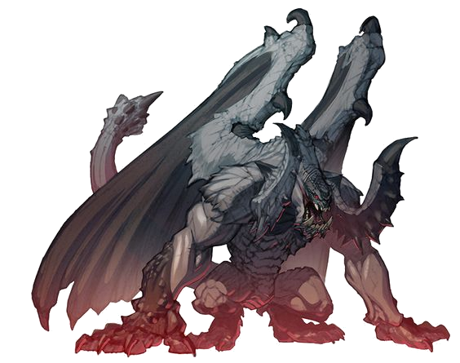

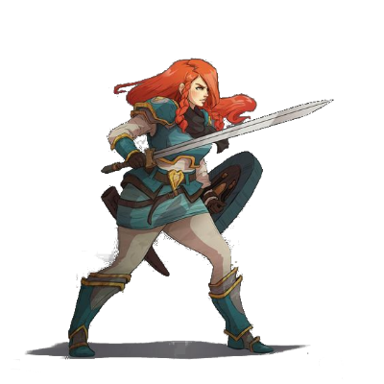

○HPゲージとSTゲージを用意
○攻撃、防御、回避を示すアイコンを用意。それぞれアクションを行った際に表示する（表示スピードをフレーム単位で調整できるようにする）
○キャラ絵は棒立ち一枚あれば良い

